1GD-FR-0020
 |  |  |  |  |  | PROCESO DE GESTIÓN DOCUMENTAL |  |  |  |  |  |  |  |  | POLICÍA NACIONAL
Código:1GD-FR-0020
Fecha: 04/07/2018 |  |  |  |  |  | DIAGNÓSTICO INTEGRAL PARA LOS ARCHIVOS DE LA POLICÍA NACIONAL
Versión: 0
CIUDAD: San Luis - TOLIMA |  |  |  |  |  |  |  |  | FECHA ELABORACIÓN DEL DIAGNÓSTICO |  |  |  |  |  |  | 2 |  | 9 |  | 2020
RESPONSABLE DEL DILIGENCIAMIENTO: IT OSCAR ANDRES ORJUELA ORTIZ
A. IDENTIFICACIÓN
CÓDIGO Y NOMBRE DE LA UNIDAD: 4.14.25 ESCUELA INTERNACIONAL DEL USO DE LA FUERZA POLICIAL PARA LA PAZ
FECHA DE CREACIÓN DE LA UNIDAD:31/12/2008 |  |  |  |  |  |  |  |  | ACTO ADMINISTRATIVO DE CREACIÓN DE LA UNIDAD: RESOLUCION 05775 DEL 31/12/2008
DIRECCIÓN DE LA UNIDAD: VEREDA LA LAGUNA |  |  |  |  |  |  |  |  | ACTO ADMINISTRATIVO VIGENTE DE LA UNIDAD: RESOLUCION 05989 DEL 22/09/16
CORREO ELECTRÓNICO DE LA UNIDAD: cenop.direc@policia.gov.co |  |  |  |  |  |  |  |  | TELÉFONO: N/A |  |  |  |  |  |  |  | IP: N/A
A.1 DIRECTOR, COMANDANTE O JEFE DE LA UNIDAD:
NOMBRE: |  |  | EFRAIN GARCIA HERNANDEZ
GRADO: |  |  | CORONEL
CARGO: |  |  | DIRECTOR
TIEMPO EN EL CARGO: |  |  |  | 0 año- 3 meses- 0 dias
A.2 ADMINISTRACIÓN DEL ARCHIVO
Jefe Grupo de Gestión Documental
NOMBRES Y APELLIDOS: OSCAR ANDRES ORJUELA ORTIZ |  |  |  |  |  |  |  |  | CAPACITACIÓN O CURSOS EN GESTIÓN DOCUMENTAL Y ARCHIVÍSTICA
GRADO: INTENDENTE |  |  |  |  |  |  |  |  | 1 | ADMINISTRACION DOCUMENTAL EL EL ENTORNO LABORAL ( SENA VIRTUAL )
CARGO: Jefe Grupo de Gestión Documental |  |  |  |  |  |  |  |  | 2 | LEGISLACION DOCUMENTAL EN EL ENTORNO LABORAL ( SENA VIRTUAL )
TIEMPO EN EL PROCESO DE GESTIÓN DOCUMENTAL (1 Años, 9 Meses, 02 Días) |  |  |  |  |  |  |  |  | 3 | ORGANIZACION ARCHIVOS DE GESTION ( SENA VIRTUAL )
TIEMPO EN LA INSTITUCIÓN (19 Años, 05 Mes, 19 Días) |  |  |  |  |  |  |  |  | 4 | DIPLOMADO EN GESTION DOCUMENTAL Y ADMINISTRACION DE ARCHIVOS ( POLITECNICO DE SURAMERICA)
CORREO INSTITUCIONAL: oscar.orjuela@correo.policia.gov.co |  |  |  |  |  |  |  |  | 5
No. CELULAR: 3124332042 |  |  |  |  |  |  |  |  | 6
No IP DE LA OFICINA Y/O GRUPO N/A |  |  |  |  |  |  |  |  | 7
CONDICIÓN MÉDICO LABORAL: APTO |  |  |  |  |  |  |  |  | 8
Funciones del Jefe Grupo de Gestión Documental
1 | Supervisar el trámite en las ventanillas únicas de la documentación oficial a través de mecanismos para que se garantice el manejo expedito y controlado de la correspondencia
2 | Verificar el cumplimiento a los lineamientos del proceso de gestión documental, respecto al control de registros para que se ejecuten las directrices y regulaciones de los entes competentes.
3 | Supervisar la ejecución del procedimiento archivo central con el fin de garantizar la disponibilidad e integridad de los activos de información para la consulta.
4 | Proyectar las modificaciones o actualizaciones de las tablas de retención documental cuando se requiera, para el trámite respectivo ante el comité de archivo de la unidad.
5
6
7
Responsable Archivo Central
NOMBRES Y APELLIDOS: JORGE ORLANDO GALEANO APONTE |  |  |  |  |  |  |  |  | CAPACITACIÓN O CURSOS EN GESTIÓN DOCUMENTAL Y ARCHIVÍSTICA
GRADO: INTENDENTE |  |  |  |  |  |  |  |  | 1 | ADMINISTRACION DOCUMENTAL EN EL ENTORNO LABORAL
CARGO: RESPONSABLE ARCHIVO |  |  |  |  |  |  |  |  | 2 | ORGANIZACION DOCUMENTAL EN EL ENTORNO LABORAL
TIEMPO EN EL PROCESO DE GESTIÓN DOCUMENTAL (1 Años, 9 Meses, 02 Días) |  |  |  |  |  |  |  |  | 3 | DIPLOMADO EN GESTION DOCUMENTAL Y ADMINISTRACION DE ARCHIVOS ( POLITECNICO DE SURAMERICA)
TIEMPO EN LA INSTITUCIÓN (18 Años, 7 Meses, 1 Días) |  |  |  |  |  |  |  |  | 4
CORREO INSTITUCIONAL: orlando.galeano0958@correo.policia.gov.co |  |  |  |  |  |  |  |  | 5
No. CELULAR: 3204336204 |  |  |  |  |  |  |  |  | 6
No IP DE LA OFICINA Y/O GRUPO: N/A |  |  |  |  |  |  |  |  | 7
CONDICIÓN MÉDICO LABORAL: APTO |  |  |  |  |  |  |  |  | 8
Funciones del Responsable Archivo Central
1 | Revisar los parámetros establecidos en gestión documental con el fin de garantizar losniveles de seguridad y confidencialidad de la información.
2 | Llevar el control de la entrada y salida dedocumentos que se encuentren bajo suresponsabilidad siguiendo los procedimientos establecidos con el fin de prevenir la pérdida deinformación.
3 | Revisar los conceptos técnicos sobre gestión documental emitidos por el grupo con el fin de que cumplan con las directrices de la Institución y estatal.
4
5
6
7
TALENTO HUMANO
GRADO | APELLIDOS Y NOMBRES |  |  |  | CÉDULA | CARGO ACTUAL | No. De Celular | TIEMPO DE SERVICIO EN LA UNIDAD |  |  | TIEMPO EN EL PROCESO DE GESTIÓN DOCUMENTAL |  |  | NIVEL ACADÉMICO
 |  |  |  |  |  |  |  | Años | Meses | Días | Años | Meses | Días
IT | OSCAR ANDRES ORJUELA ORTIZ |  |  |  | 16,070,439 | JEFE GESTION DOCUMENTAL | 3124332042 | 10 | 6 | 24 | 1 | 9 | 2 | Tecnico profesionalen servicio de Policia
IT | JORGE ORLANDO GALEANO APONTE |  |  |  | 5,820,958 | RESPONSABLE ARCHIVO | 3204336204 | 6 | 8 | 10 | 1 | 9 | 2 | Tecnico profesionalen servicio de Policia

A.3 NIVEL Y TIPO DE ARCHIVO
NIVEL DE LA UNIDAD |  |  |  |  | Asesor |  | Control |  | Operativo |  |  |  | Administrativo |  |  |  |  | Docente
 |  |  |  |  |  |  |  |  |  |  |  |  |  |  |  |  |  | X
JURISDICCIÓN |  |  |  |  | Dirección |  |  | Oficina Asesora |  |  | Región |  | Metropolitana |  | Departamento |  |  | Escuela de Policía |  |  | Centro de Instrucción
 |  |  |  |  | DINAE |  |  |  |  |  | REGION 2 |  |  |  |  |  |  |  |  |  | X
MISIÓN DE LA UNIDAD |  |  |  |  | La Escuela Internacional del Uso De La Fuerza Policial Para La Paz "CENOP" tiene como mision fundamental la capacitacion la capaciatcion,instrucción, entrenamiento y reentrenamiento para los cursos de formacion y ascenso de oficiales, suboficiales, y nivel ejecutivo de la Policia Nacional; grupos operativos especiales urbanos y rurales de nuestra institucion; auxiliares de policía, mediante el desarrollo de programas académicos fundamentados en el respeto de los Derechos Humanos y el Derecho Internacional Humanitario.
SISTEMA DE ARCHIVO |  |  |  |  | Centralizado |  |  |  |  |  |  | Descentralizado
 |  |  |  |  | x
CLASES DE ARCHIVOS |  |  |  |  | Archivo de Gestión |  | Archivo de Central |  | Archivo Intermedio |  |  | Archivo Histórico |  |  | Número de Depósitos
 |  |  |  |  |  |  | X |  |  |  |  |  |  |  | 1
NUMERO DE DEPENDENCIAS |  |  |  |  | Operativas |  |  |  |  |  |  |  | Administrativas
 |  |  |  |  |  |  |  |  |  |  |  |  | 27
SERVICIOS QUE PRESTA |  |  |  |  | EL GRUPO DE GESTIÓN DOCUMENTAL - ARCHIVO CENTRAL PRESTA LOS SIGUIENTES SERVICIOS
 |  |  |  |  | 1 | Asesorías y Acompañamientos |  |  |  |  | Periodicidad |  | Anual | Cantidad |  | 27 | Origen
 |  |  |  |  | 2 | Respuesta Derechos de Petición |  |  |  |  |  |  | Mensual |  |  | 1
 |  |  |  |  | 3 | Transferencias Documentales |  |  |  |  |  |  | Mensual |  |  | 3 Y 4
 |  |  |  |  | 4 | Requerimientos / Solicitudes |  |  |  |  |  |  | Mensual |  |  | 1
 |  |  |  |  | 5
 |  |  |  |  | 6
 |  |  |  |  | 7
 |  |  |  |  | PROCESOS TÉCNICOS DE REPROGRAFÍA DESARROLLADOS
 |  |  |  |  | DIGITALIZACIÓN | Unidad de Conservación | Periodicidad | Cantidad | MICROFILMACIÓN |  |  | Soporte |  |  |  | Periodicidad
 |  |  |  |  |  | No Aplica | No Aplica |  |  |  |  | No Aplica |  |  |  | No Aplica
 |  |  |  |  |  | Almacenamiento y Administración
...
 |  |  |  |  |  |  |  | Accesorio |  |  |  |  | Cantidad | Accesorio |  |  |  |  |  | Cantidad
Cuenta con extintores CO2 (cuantos): |  |  |  |  |  |  | 3 | Termohigrómetros |  |  |  |  | 1 | Puestos de Trabajo |  |  |  |  |  | 3
Cuenta con extintores Multipropósito(cuantos): |  |  |  |  |  |  | 1 | Equipos de Computo |  |  |  |  | 3 | Teléfonos |  |  |  |  |  | 0
Cuenta con extractores de aire (cuantos): |  |  |  |  |  |  | 0 | Escáneres |  |  |  |  | 1 | Unidades de Conservación (Cajas) |  |  |  |  |  | 580
Cuenta con sensores de movimiento: |  |  |  |  |  |  | 0 | Impresoras |  |  |  |  | 1 | Unidades de Conservación (Carpetas) |  |  |  |  |  | 3,406
Deshumidificadores |  |  |  |  |  |  | 1 | Fotocopiadoras |  |  |  |  | 0 | Equipos de Microfilmación |  |  |  |  |  | 0
Otros, cuales? Luxometro
EVIDENCIA FOTOGRÁFICA
SE DEBERÁ ANEXAR FOTOGRAFÍAS QUE DEN CUANTA DE LAS CONDICIONES TÉCNICAS MÍNIMAS QUE PRESENTA LA ESTRUCTURA DEL ARCHIVO, EQUIPAMIENTO Y MOBILIARIO, ESTANTERÍA, SEÑALÉTICA Y SEGURIDAD, LAS ÁREAS COLINDANTES Y EL ESTADO DE LA INFORMACIÓN ADMINISTRADA POR LA UNIDAD
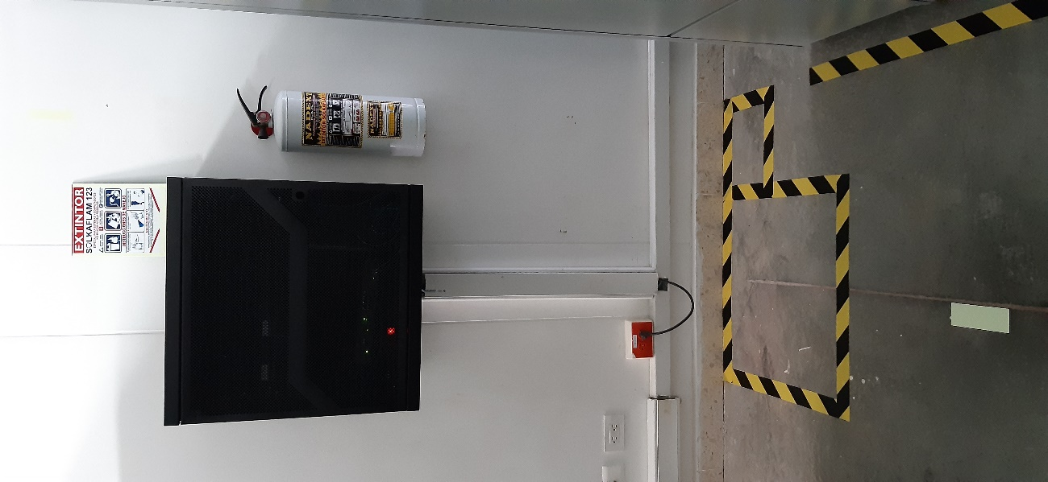
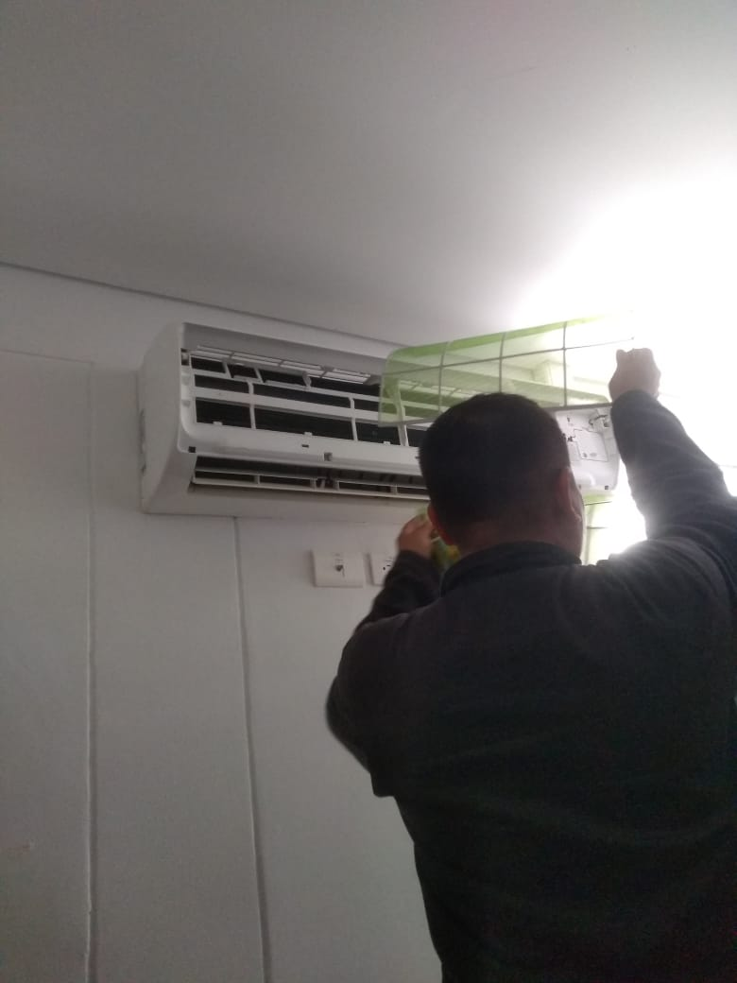
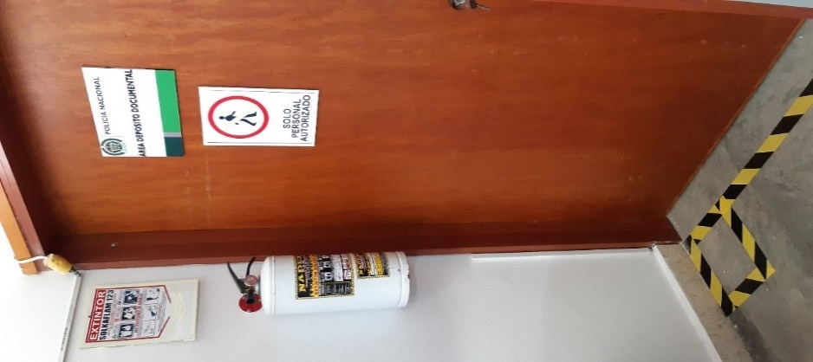
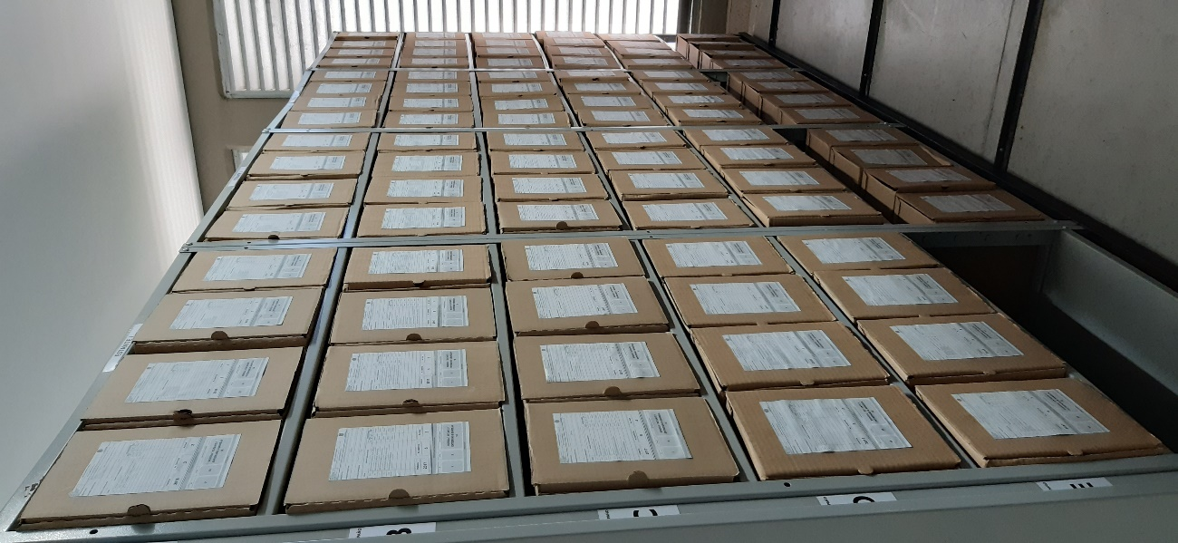
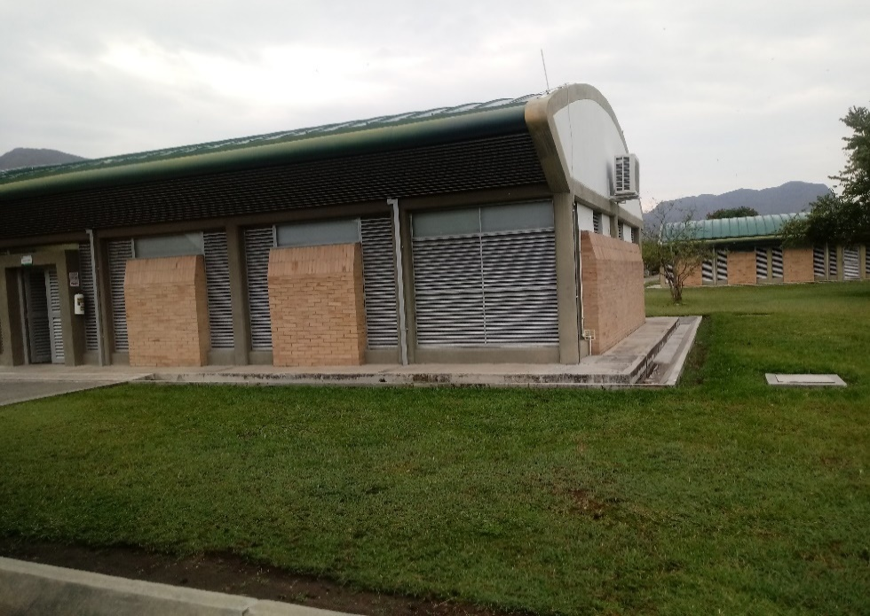
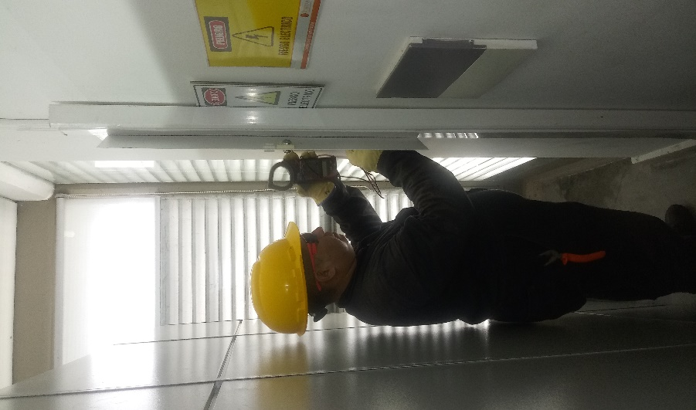

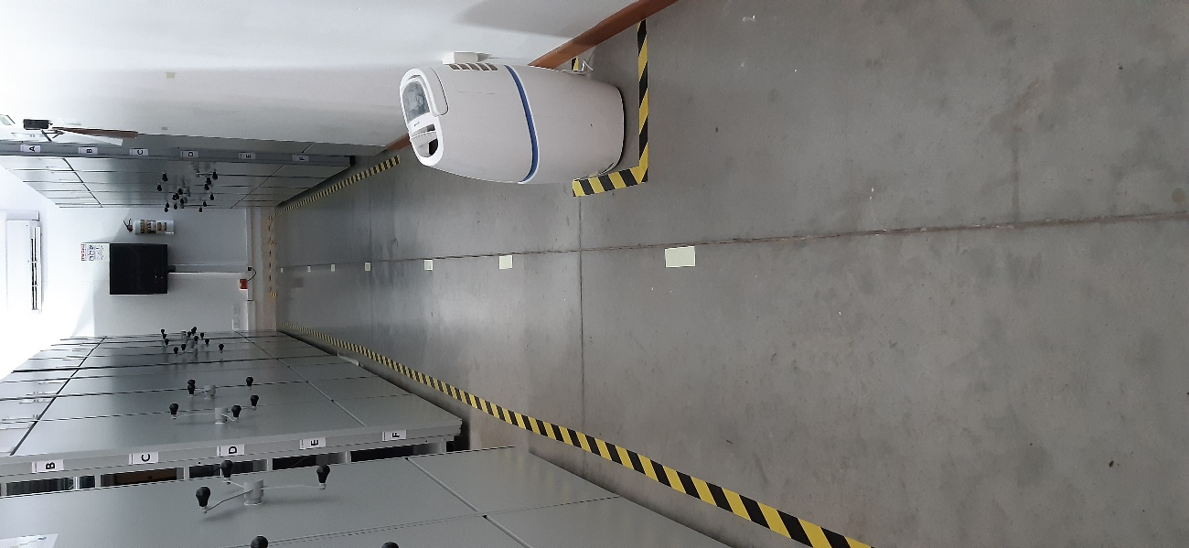

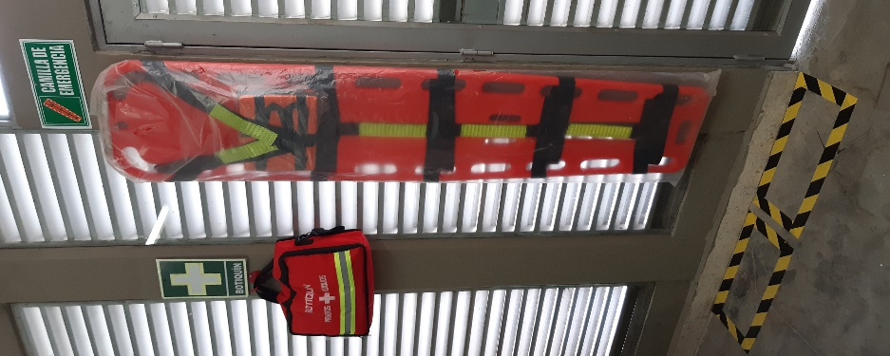
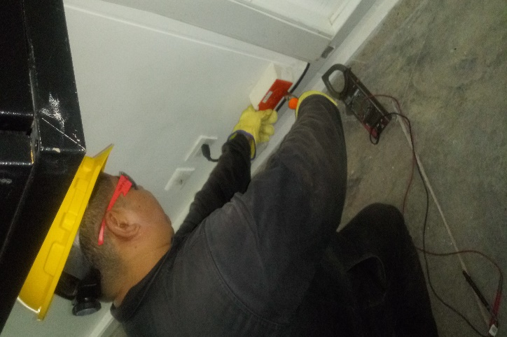

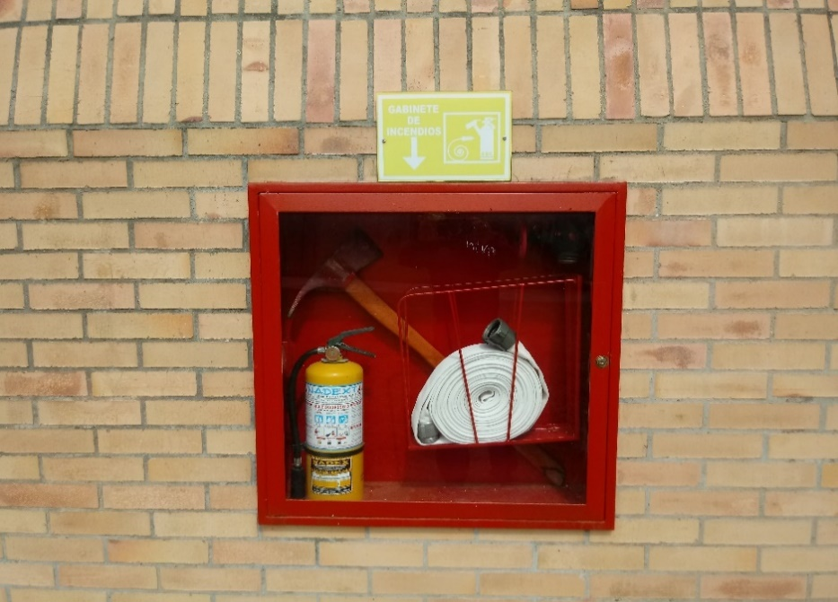
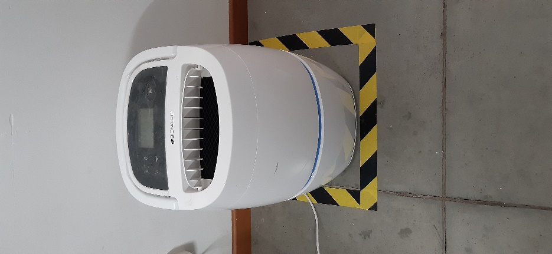
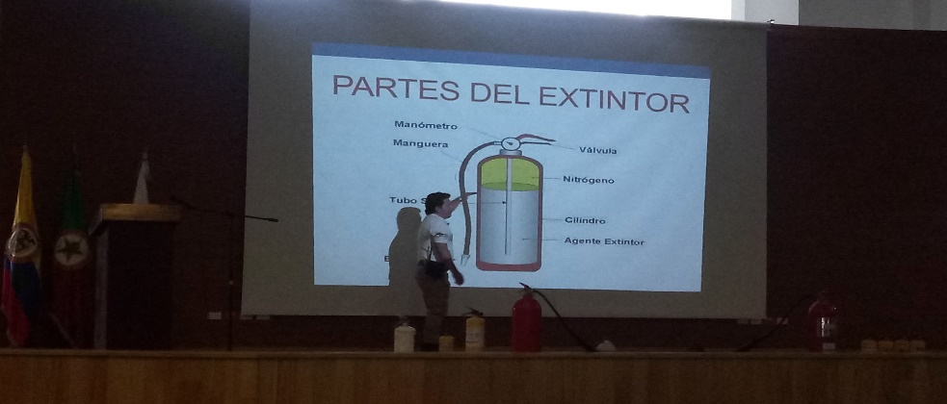
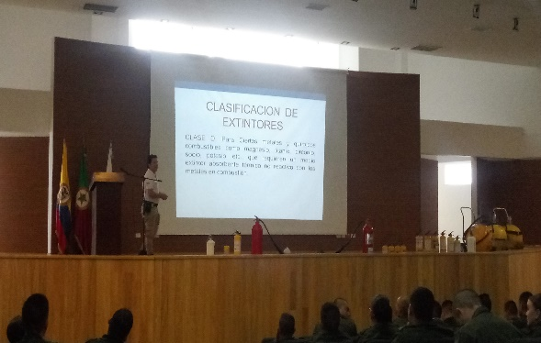
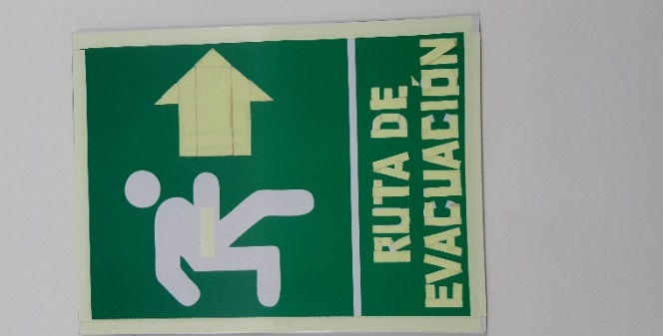
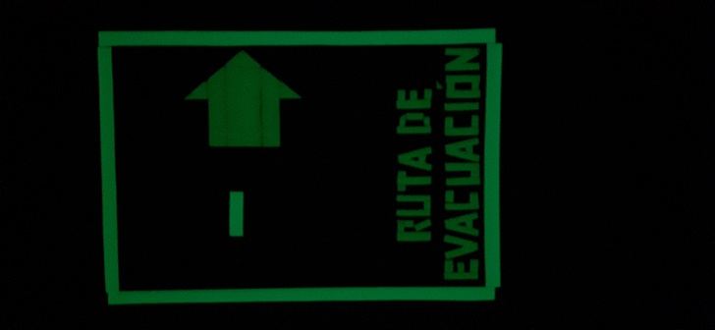

C. CARACTERÍSTICAS DE LA DOCUMENTACIÓN
IDENTIFICACIÓN DEL FONDO ACUMULDADO O DOCUMENTAL
UNIDAD POLICIAL |  |  |  |  |  | N/A |  |  |  | DEPENDENCIA PRODUCTORA: |  |  |  | N/A
ACERVO DOCUMENTAL
Fechas Extremas Acervo Documental |  |  |  |  | Cantidades de Unidades de Conservación Cajas |  | Cantidad Soporte Documental
Fecha Inicial |  | dia: | mes: | año: |  |  | Archivo de Gestión | Papel (carpetas) | Análogo | Digital | Planos | Libros | Videos | Alta |  | Cintas |  | Microfilmes | Magnéticos y ópticos |  | Pergaminos
fecha final |  | dia: | mes: | año:
Fecha Inicial |  | 3 | 3 | 2009 | 697 |  | Archivo Central | Papel (carpetas) | Análogo | Digital | Planos | Libros | Videos | Fotografías |  | Cintas |  | Microfilmes | Magnéticos y ópticos |  | Pergaminos
fecha final |  | 19 | 11 | 2017 |  |  |  | X | N/A | N/A | N/A | X | N/A | N/A |  | N/A |  | N/A | N/A |  | N/A
 |  |  | mes: | año: |  |  | Archivo Intermedio | Papel (carpetas) | Análogo | Digital | Planos | Libros | Videos | Fotografías |  | Cintas
...

